问题22
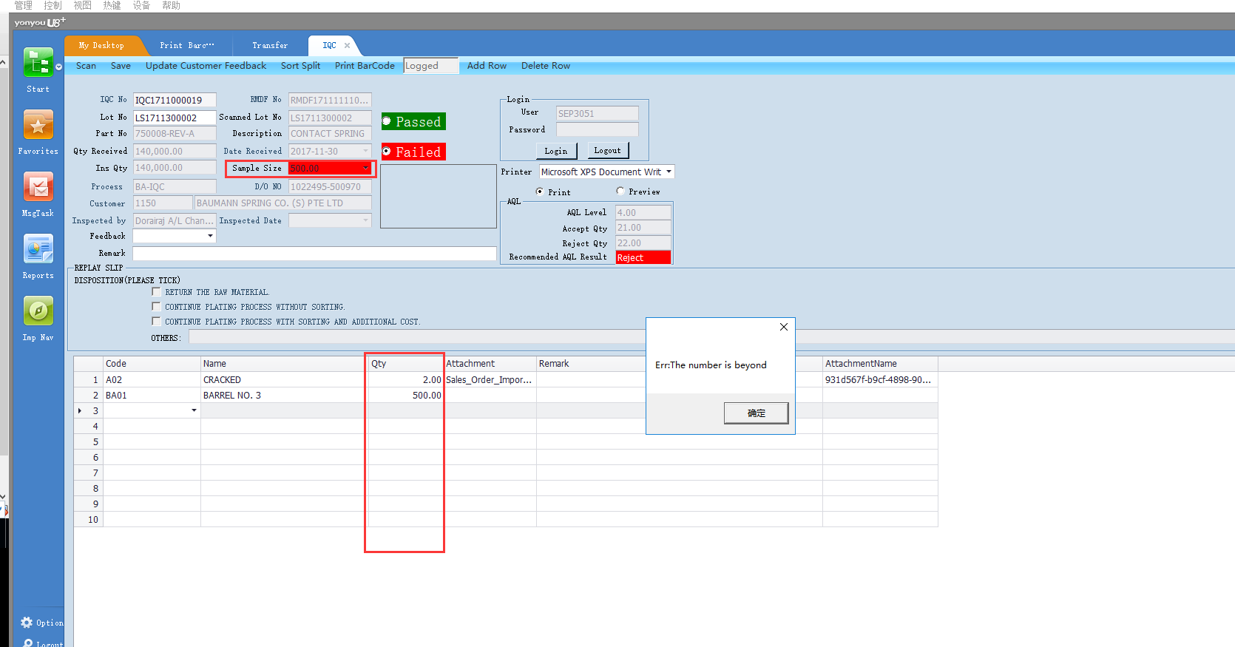
现在IQC或者是OQC的界面有个验证，就是表体的每一行数量合计以后不能大于Sample Size
需要修改成，单行，意思是每一行的数量不能大于Sample Size。
且允许数量为空，保存时自动写成零。

问题23
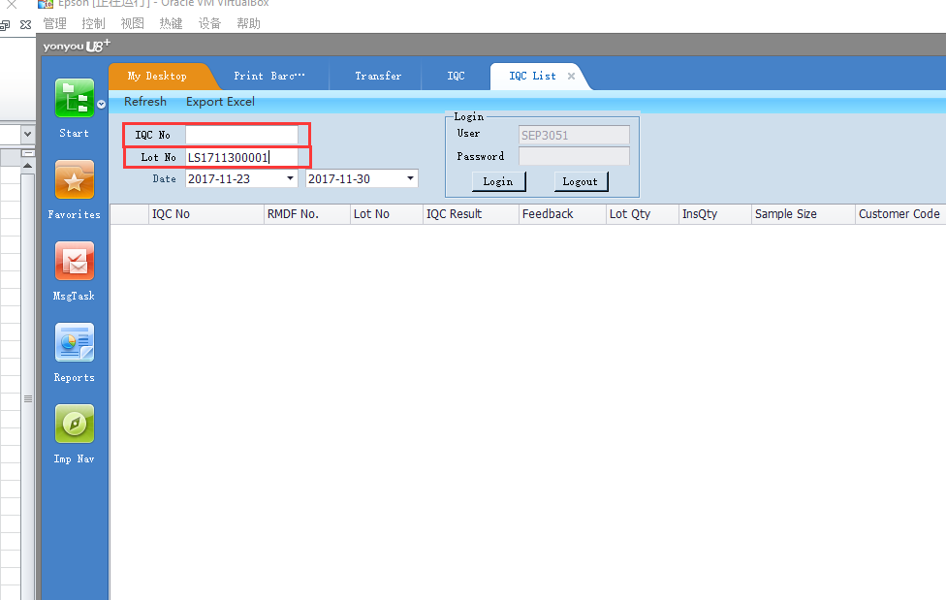
IQC 或者是 OQC List的界面

输入了IQC No. 或者是 OQC No.后按Enter，应该自动是“Refresh”的功能
输入了Lot No后按Enter，应该自动是“Refresh”的功能 | 比如使用扫码枪的时候

问题24
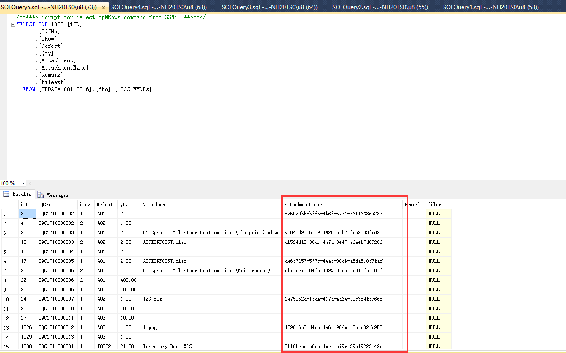
在_IQC_RMDFs的表内，AttachmentName的字段，目前是没有扩展，把原文件的扩展也加上。
保存到服务器上的物理文件也可以直接打开的。

原因：这边的开发把邮件发出去的时候，当他使用attachmentname + fileext的时候，找不了这个文件，因为目前的物理文件是没有扩展的。

问题25
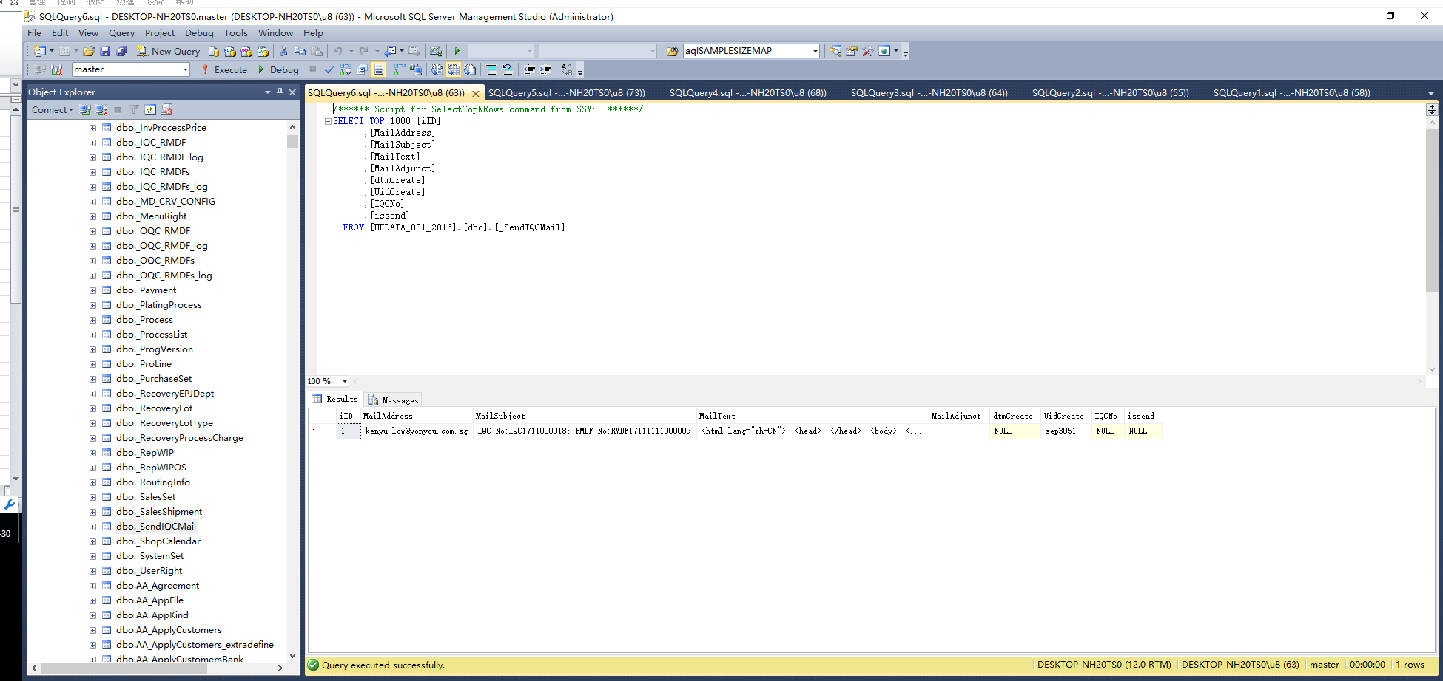
SendIQCEmail的表

现有 | 需求
每次在程序点发送的时候，会插入新的数据 | 每次发送，如果表里有相同的IQCNO. 或者是RMDF No.， 只更新MailText，MailAdjust的字段和issend更新为0

问题26
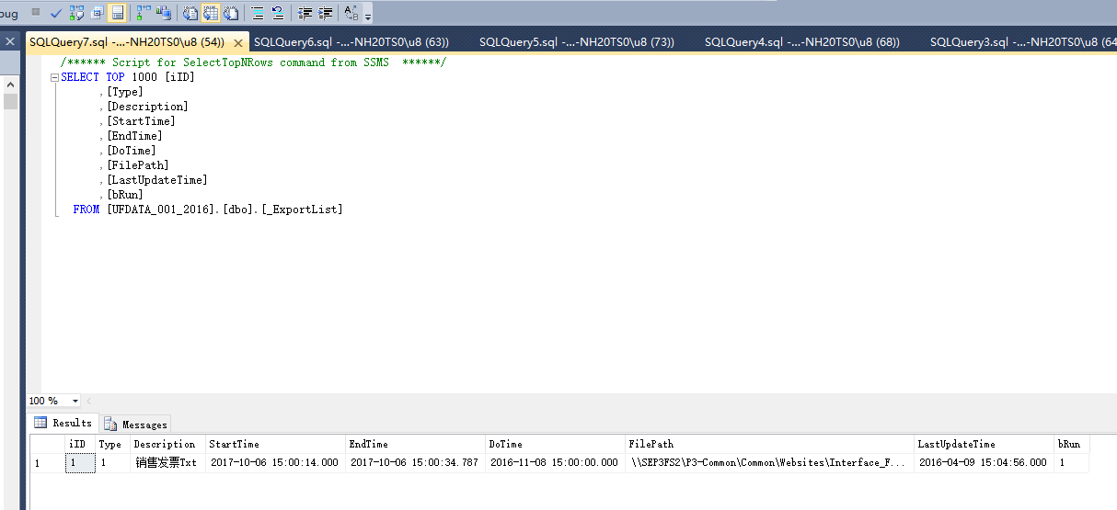
想问问，这个表哪个字段控制自动执行的时间？
如果想停用，又能怎样停用呢？

问题28
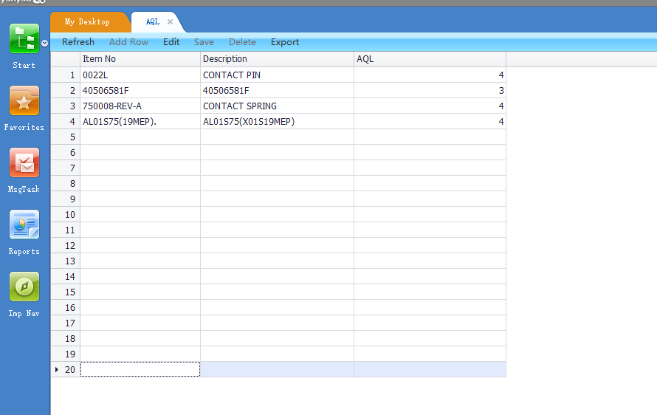
需要增加一个界面，让用户维护，维护的结果反写到部门档案的cDepMemo
类似这个表
可是第一列取的值是要取部门档案的部门编码，第二列为部门名称，第三列为Confirmed By（用户手工维护），把第三列的值反写到部门档案中的备注（cDepMemo)

问题30
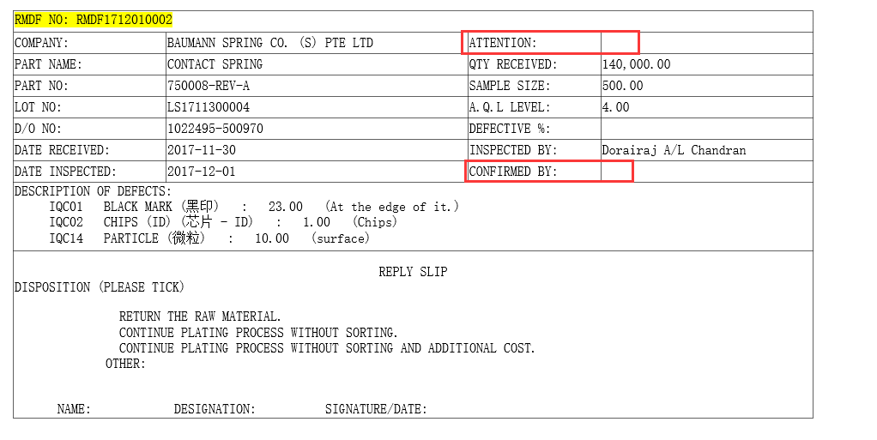
发送邮件的HTML内需要取值
HTML字段 | 数据源
Attention | 部门档案中的cdepmemo
Confirmed By | 客户档案中的扩展自定义项3

问题31
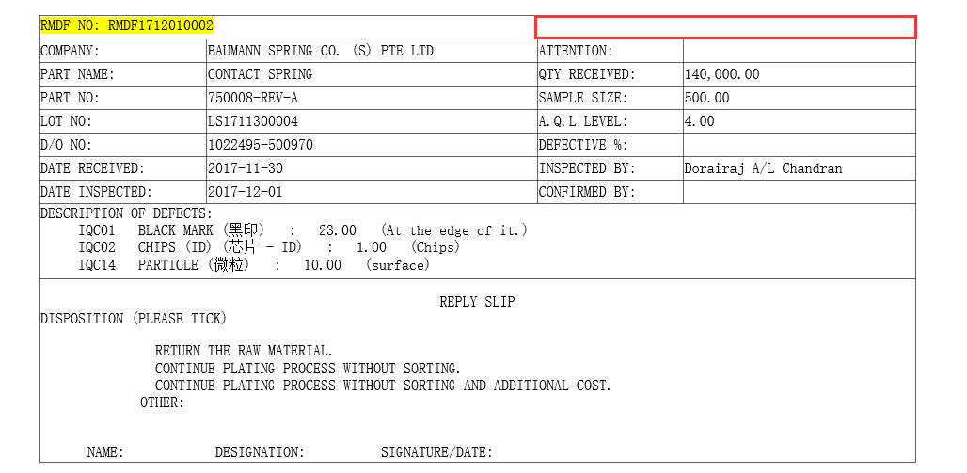
这边需要添加字段
字段为销售订单表体cDefine25 + <空格> + Memo
例如
Cdefine25 | Memo
030/C16-22 | 3027260/040

结果
030/C16-22 3027260/040

